상품제안서
홍말이 데코캘린더 | 상품코드: F05579

 |  |  |  |  |  |  | 02-412-0044 | www.easy1.co.kr
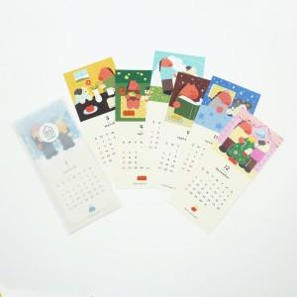

【상세/제작정보】 | <p><span style="background-color: rgb(255, 255, 255); font-family: dotum; font-size: 13px;">*배송비별도 (박스당 350개입 한박스당 5천원)</span></p><p><span style="background-color: rgb(255, 255, 255); font-family: dotum; font-size: 13px;">*부가세별도</span></p>

【인쇄/포장옵션】 | 풀칼라 / 트레싱지봉투

【공급단가】 | 수량 | 200~ | 500~ | 1,000~ | 3,000~ | 5,000~
*VAT별도 | 단가 | 2,500원 | 2,460원 | 2,400원 | 2,340원 | 2,300원

【상품 URL】 | https://dev.easy1.co.kr:443/src/goods_detail.php?gdno=5579

